상품제안서
윈드스핀 프리미엄 4세대 회전 선풍기 | 상품코드: F23865

 |  |  |  |  |  |  | 02-412-0044 | www.easy1.co.kr
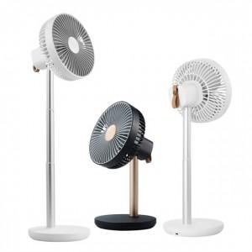 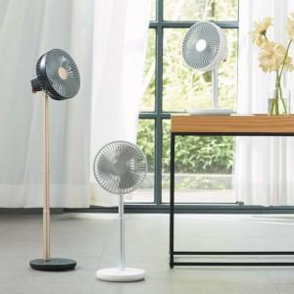

【상세/제작정보】 | 7인치의 강력바람 와이드헤드

【인쇄/포장옵션】 | 스티커 / 포장지포장

【공급단가】 | 수량 | 30~ | 50~ | 100~ | 300~ | 500~
*VAT별도 | 단가 | 47,720원 | 46,130원 | 44,540원 | 42,950원 | 41,360원

【상품 URL】 | https://dev.easy1.co.kr:443/src/goods_detail.php?gdno=23865

